进入游戏前
start
Prometheus

上面是游戏名字，下面的start要闪烁。
背景，我的想法是直接用地图缓慢向下滚动，地图数据直接随机取地图模块。
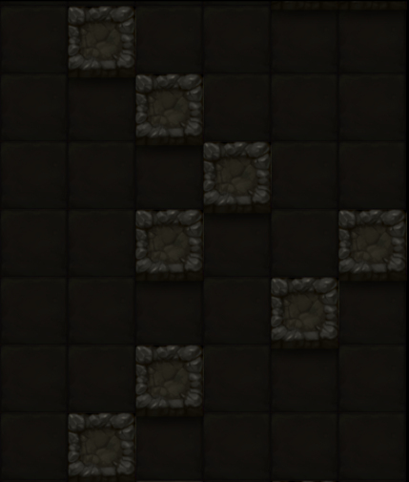

背景就是这种感觉，缓慢的向下移，其实很贴合游戏主题，而且可以顺便省下一张插画，最多就是考虑下屏幕周围要不要一些装饰。

因为是单机，所以不考虑账号等等，也不考虑更换设备。

在登陆界面点击屏幕后，就到这个界面。
灵魂是可存货币，用来召唤新（买）角色。当然可以有些角色只能用钱买，有的也只能用灵魂召唤，多数是两者都可以。

9999

只要998，强力英雄带回家！
上面是角色说明文字，下面3个按钮，中间的“芯片”可以跳转该角色的芯片盘界面（芯片盘最大尺寸，但不能设置芯片），其他两个购买会有二级确认。

召唤
99
壕杰
￥ 998

这里是几个角色，玩家通过左右拖动来选择角色。

拖动不一定要按住角色才能拖动，事实上玩家拖动的是背景。随着玩家左右拖动，游戏前景与角色一起左右滑动。
这个界面的背景，由两部分构成——前景与后景，他们的区别是随着玩家左右拖动，它们的滑动速率不同（前快后慢）。
另外，玩家可以一直往一个方向拖动，角色会循环出现。这就要求前后景是2方连续的图片。

开始拯救世界

点击这个开始游戏

游戏中
1
下面是玩家的状态，这有2个色系，分别表示增益和减益。超出这里能显示的范围，则不再显示。
状态在剩余时间不足3回合（单位时间）时，闪烁。
点击三角可以展开。

生命值
距离：9999
9999/9999
角色信息

生 命 ：9999 / 9999
速 度 ：9999
机 动 ：9999
功 率 ：9999
攻击速度：9999
物理攻击：9999
光线攻击：9999
实弹攻击：9999
填装速度：9999
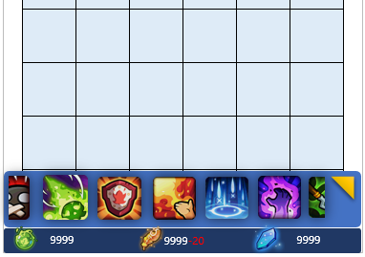
技能名字
9999
沉默一个目标10回合，在此施加内，目标的被动技能失效。品质越高的怪，越不容易命中

角色状态
状态详细信息，可以上下拖动。
背景同样用两个色系。
两个色系：并不一定用红色和绿色，这里主要是为了让玩家更好的区别增益与减益。
状态名字
N回合
状受到的所有光线伤害会误导给其他敌人，但如果没有存在的敌人，偏转会失败

状态名字
N回合
状受到的所有光线伤害会误导给其他敌人，但如果没有存在的敌人，偏转会失败
长按出现技能详细信息，注意下面会同时显示消耗的材料（对非即时释放的技能，比如需要选择目标的技能，在目标选择过程中，下面也会把消耗的材料显示出来）。
背景变暗。

状态名字
∞
状受到的所有光线伤害会误导给其他敌人，但如果没有存在的敌人，偏转会失败
如果是光环或者被动技能产生的状态，是没有回合概念的，显示无穷

状态名字
N回合
状受到的所有光线伤害会误导给其他敌人，但如果没有存在的敌人，偏转会失败

全是主动技能按钮，如果显示不下，可以左右拖动。
长按技能图标弹出详细信息。
下方是玩家用有的3种材料。
点击三角可以展开。
状态名字
N回合
状受到的所有光线伤害会误导给其他敌人，但如果没有存在的敌人，偏转会失败

9999
9999
9999

状态名字
N回合
状受到的所有光线伤害会误导给其他敌人，但如果没有存在的敌人，偏转会失败

技能信息

技能信息
主动技能
被动技能
技能名字
9999
9999
9999
沉默一个目标10回合，在此施加内，目标的被动技能失效。品质越高的怪，越不容易命中
主动技能
被动技能
机械工程
每杀死一个机械单位，光线系伤害增加10%，使用光线系攻击后重置

上面2个图标是技能的消耗，如果某项消耗为0，位置留空。技能只会消耗其中两种资源。
这里操作有点复杂：
点击：点击某个技能可以释放（同时会到战斗界面）。
长按：长按某个技能，可以拖动以改变其顺序（很多APP有类似的操作）。
战斗界面下方技能图标顺序与这里的顺序一样。
滑动：可以上下滑动。
技能名字
沉默一个目标10回合，在此施加内，目标的被动技能失效。品质越高的怪，越不容易命中
技能名字
9999
9999
沉默一个目标10回合，在此施加内，目标的被动技能失效。品质越高的怪，越不容易命中
9999
机械工程
每杀死一个机械单位，光线系伤害增加10%，使用光线系攻击后重置

机械工程
每杀死一个机械单位，光线系伤害增加10%，使用光线系攻击后重置

技能名字
9999
沉默一个目标10回合，在此施加内，目标的被动技能失效。品质越高的怪，越不容易命中
机械工程
每杀死一个机械单位，光线系伤害增加10%，使用光线系攻击后重置
被动技能同样可以滑动，支持长按，但是不响应点击。
长按：被动技能有生效顺序（虽然多数对战斗影响不大），这里的操作模式同主动技能一样，可以手动修改顺序。
滑动：可以上下滑动。

技能名字
9999
沉默一个目标10回合，在此施加内，目标的被动技能失效。品质越高的怪，越不容易命中
机械工程
每杀死一个机械单位，光线系伤害增加10%，使用光线系攻击后重置

技能名字
9999
9999
沉默一个目标10回合，在此施加内，目标的被动技能失效。品质越高的怪，越不容易命中
机械工程
每杀死一个机械单位，光线系伤害增加10%，使用光线系攻击后重置

技能名字
9999
9999
沉默一个目标10回合，在此施加内，目标的被动技能失效。品质越高的怪，越不容易命中
配置芯片
机械工程
每杀死一个机械单位，光线系伤害增加10%，使用光线系攻击后重置
配置芯片

配置芯片
芯片部件的连接关系（最大3*3关系）

芯片盘上激活的芯片（电源足够）发光或者什么形式以示区别

●按住芯片盘上的芯片（不需要长按）以拖动。按下时，下方芯片收缩框自动收回。
●按住的芯片为了表现出“浮起”的视觉效果，需要一定程度的放大，并且加阴影。
●浮起的芯片一定程度的透明。
●同时有红色的吸附框，注意芯片虽然可以拖动，但还是不能穿透，所以，吸附框的位置才是芯片放下后所在的位置。（这里的吸附框移动算法可以下来讨论）
●如果玩家把芯片拖入四周，表示卸下该芯片，这种情况无视吸附框。卸下的芯片在下方芯片选择款的最前面。
●如果玩家拖动芯片到了下半场，芯片信息会显示在上方。

南 瓜
能耗：9999 （优秀|极限）
南瓜+1
会根据玩家拖动芯片的位置决定是在下面还是上面

查看全部

关于浮动文字提示：
游戏中很多地方会使用这种提示方式。
1.从下晚上，淡入弹出，在中间达到最亮（完全不透明），并停顿越0.5秒后，再上浮淡出。
2.允许在一个提示没有完成前，继续弹出提示。
3.淡入快（弹出到最亮约0.25秒），淡出相对慢（最亮到淡出约0.4秒）。
4.不论任何时候都可以弹出浮动文字，并且总在画面最上层。

最亮
淡入
淡出

无法装载：初始区有芯片

优秀：能刷到的最低能耗下限的芯片。
极限：通过两个极限芯片合成，在游戏中最低的能耗下限芯片。
其中，“优秀”在能耗小于等于芯片power下限时显示，如果是1级芯片的下限，显示“极限”。
两个同样是极限的芯片合成，生成的芯片会继承“极限”。

南 瓜
能耗：9999 （优秀|极限）
南瓜+1

查看全部

可以左右滑动。
点击芯片，被点击的芯片出现在中间黑色的“芯片初始区”，并从列表中消失。
如果点击芯片时，初始区有其他芯片，则屏幕中间浮动文字“无法装载：初始区有芯片”
长按下方芯片弹出芯片相信信息。注意背景黑色遮罩

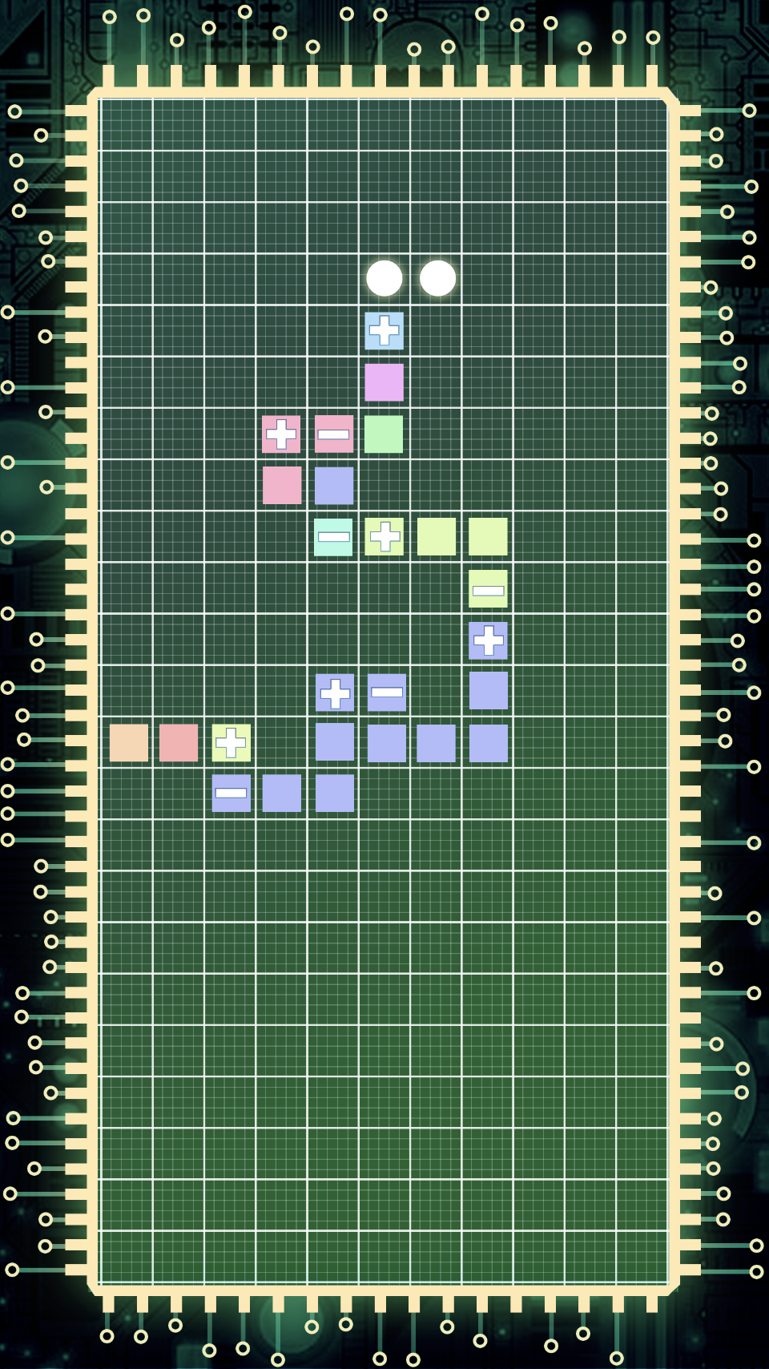

南 瓜
能耗：9999 （优秀|极限）
南瓜+1
全部芯片（不含使用中芯片）：
点击：尝试装载芯片，失败弹出提示。
长按：可以拖动以改变其顺序，它的顺序与伸缩款一致。
滑动：可以上下滑动。

南 瓜
能耗：9999 （优秀|极限）
南瓜+1

南 瓜
能耗：9999 （优秀|极限）
南瓜+1

南 瓜
能耗：9999 （优秀|极限）
南瓜+1

南 瓜
能耗：9999 （优秀|极限）
南瓜+1

南 瓜
能耗：9999 （优秀|极限）
南瓜+1

南 瓜
能耗：9999 （优秀|极限）
南瓜+1

芯片合成
1

该界面在玩家点击“维护站”后打开

维护站
点击选择芯片
点击选择芯片
？？？
合成
9999
9999
9999
维护站
合成
9999-5
9999 -100
9999
维护站
维护站


点击选择芯片
点击选择芯片
？？？
点击选择芯片
点击选择芯片
？？？
南 瓜
能耗：9999 （优秀|极限）

南 瓜
能耗：9999 （优秀|极限）
南 瓜
能耗：9999 （优秀|极限）
如果选择了使用中的芯片，合成后会自动把它卸下来。

使用中
使用中

南 瓜
能耗：9999 （优秀|极限）
南 瓜
能耗：9999 （优秀|极限）

南 瓜
能耗：9999 （优秀|极限）
使用中

南 瓜
能耗：9999 （优秀|极限）
南 瓜
能耗：9999 （优秀|极限）

南 瓜
能耗：9999 （优秀|极限）
南 瓜
能耗：9999 （优秀|极限）
南 瓜
能耗：9999 （优秀|极限）
因为合成的芯片形状是随机从两个合成芯片里选择，所以这里的形状会每秒变化（在两种形状上切换）

南 瓜
能耗：9999 （优秀|极限）
南 瓜
能耗：9999 （优秀|极限）

9999
9999
红色部分是要消耗的，如果不够，点击合成后浮动文字提示：合成消耗材料不足

合成

●点击“点击选择芯片”会向左滑动，出现全部芯片，其中使用中的芯片也会显示出来。
●选择一个芯片后，再选择另外一个时，会自动把可以与之前一个芯片合成的芯片筛选出来，如果筛选后一个都没，会显示相应提示。
UI过渡

维护站

维护站
升级芯片盘
升级
9999-100
9999
9999

点击图标标签以切换

没有任何芯片可以与之前的芯片合成

当前99级

在同一个维护站升级芯片会导致消耗材料成倍上涨！

其他
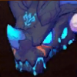

999
999

●怪物是一张正方形的图片， 大小与格子相同。
●边框颜色表示怪物强度，依次：白（灰），蓝，紫，橙。
●左下角显示生命值，当生命值上限增强时，显示绿色，削弱显示红色，普通显示白色。
●右下角显示怪物3种攻击力，如果有多种伤害不为0，每秒切换。对应伤害得到显示绿色，削弱红色，正常白色。
●当有状态时，出现状态泡，如果有多个状态，会依次切换（切换动画可以我来做）。

长按怪物，弹出怪物详细

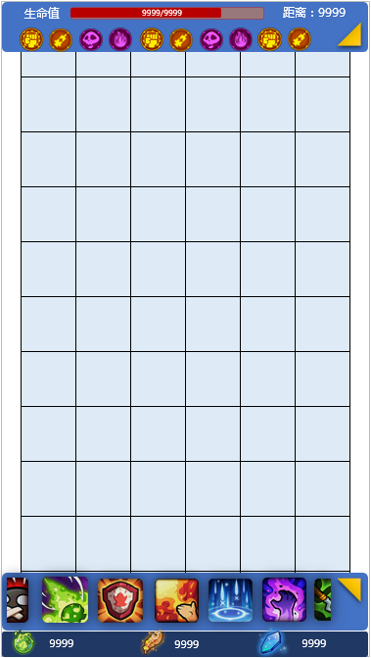
黑龙
黑龙

生 命 ：9999 / 9999
速 度 ：9999
物理攻击：9999
光线攻击：9999
实弹攻击：9999
生 命 ：9999 / 9999
速 度 ：9999
物理攻击：9999
光线攻击：9999
实弹攻击：9999

生命系
生命系

怪物的描述
技能

技能名字
冷却 999
沉默一个目标10回合，在此施加内，目标的被动技能失效。品质越高的怪，越不容易命中

技能

主动、被动技能都显示在这里。技能和状态，如果没有就不显示，而且他们是自增长模式，技能在状态上面
技能名字
冷却 999
沉默一个目标10回合，在此施加内，目标的被动技能失效。品质越高的怪，越不容易命中
机械工程
每杀死一个机械单位，光线系伤害增加10%，使用光线系攻击后重置

这是拖动之后示意，一部分描述已经看不见了
机械工程
每杀死一个机械单位，光线系伤害增加10%，使用光线系攻击后重置
这一部分区域是可以拖动的，注意是将它们作为一个整体进行拖动
机械工程
每杀死一个机械单位，光线系伤害增加10%，使用光线系攻击后重置

机械工程
每杀死一个机械单位，光线系伤害增加10%，使用光线系攻击后重置
状态

状态名字
N回合
状受到的所有光线伤害会误导给其他敌人，但如果没有存在的敌人，偏转会失败

状态

状态名字
N回合
状受到的所有光线伤害会误导给其他敌人，但如果没有存在的敌人，偏转会失败
状态名字
N回合
状受到的所有光线伤害会误导给其他敌人，但如果没有存在的敌人，偏转会失败

